Главная
PL25R. Прайс-лист 2026 на электронные системы управления

ОГЛАВЛЕНИЕ
Наименование | Ссылка на страницу

∎ Температурные контроллеры

 |  | Р-КИ230

∎ Контроллер испарителя для управления 1 шаговым ЭРВ |  | Р-КИ31

∎ Контроллер испарителя для управления 2 шаговыми ЭРВ |  | Р-КИ32

∎ Контроллер производительности(ЦХМ и КД) |  | Р-КП301

∎ Контроллер чиллера |  | Р-КЧ101

∎ Контроллер инженерных систем магазина «Умный щит» |  | Р-УЩ101

∎ Расширительный модуль для холодильных контроллеров Ридан |  | Р-РМ107

∎ Блок централизованного управления |  | Р-МС201

 |  | Аксессуары

∎ Датчики и аксессуары

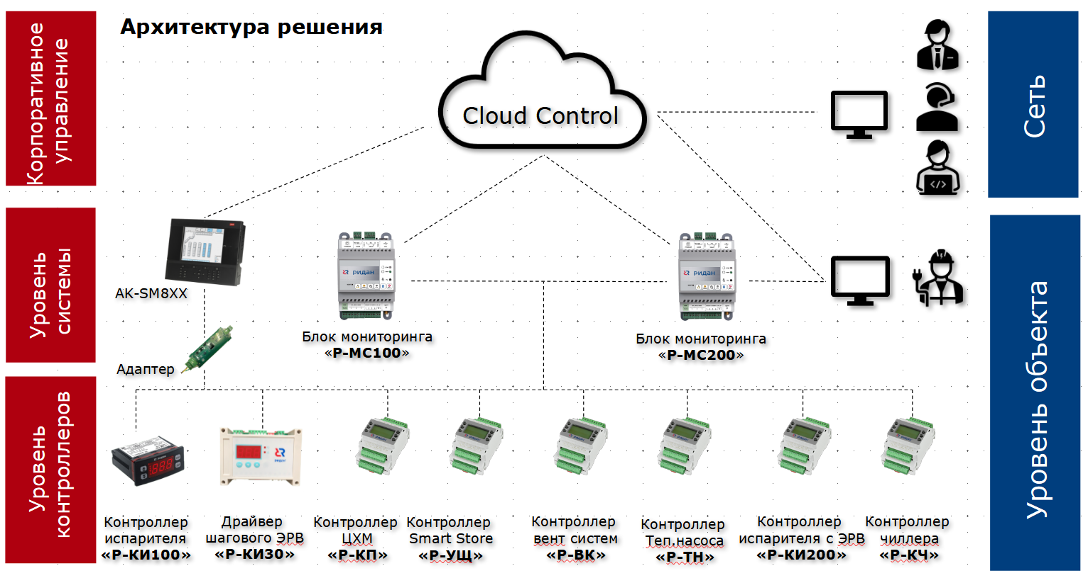

Р-КИ230
Код | Тип | Описание | Прайс лист
 |  |  | KZT без НДС | KZT с НДС
084B8692RI1 | Р-КИ 230 | Контроллер температуры, 3 реле, встроенный Modbus (промпак по 50 шт.) | 13,200 | 15,312
084B8692R1 | Р-КИ 230 | Контроллер температуры, 3 реле, встроенный Modbus + 2 датчика | 16,200 | 18,792
080G5307R | Р-ДТ 10К2 | Датчик температуры NTC (10 кОм, 2 м) | 1,200 | 1,392
080G5304R | Р-ДТ 10К3 | Датчик температуры NTC (10 кОм, 3 м) | 1,320 | 1,531
080G5305R | Р-ДТ 10К35 | Датчик температуры NTC (10 кОм, 3.5 м) | 1,440 | 1,670
080G5306R | Р-ДТ 10К4 | Датчик температуры NTC (10 кОм, 4 м) | 1,560 | 1,810

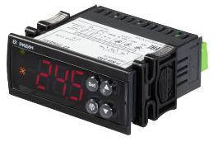

Р-КИ230

Р-КИ31
Код | Тип | Описание | Прайс лист
 |  |  | KZT без НДС | KZT с НДС
080G5300R | Р-КИ 31 | Контроллер испарителя для 1хETS + датчик NTC 10 кОм 4 м 1 шт. в комплекте | 240,000 | 278,400
Дополнительные аксессуары
080G5301R | Р-ДД 420Н1 | Преобразователь давления ( -1...16 бар, 4-20 мА ) + кабель для подключения 1,5 м в комплекте | 51,000 | 59,160
080G5302R | Р-ДТ 10К4 | Датчик температуры NTC 10 кОм, 4 м | 12,000 | 13,920
080G5403R | DR-30-24 | Блок питания 220/24 | 15,000 | 17,400
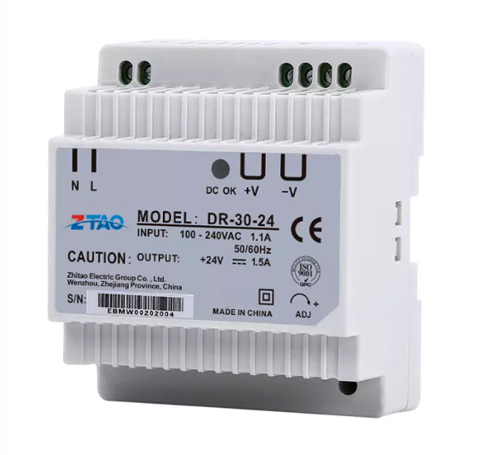

Р-ДД 420Н1
Р-ДТ10К4
Блок питания

Р-КИ31

Р-КИ32
Код | Тип | Описание | Прайс лист
 |  |  | KZT без НДС | KZT с НДС
080G5400R | Р-КИ 32 | Контроллер испарителя для 2хETS6 + датчик температуры (3 шт.) + трансформатор в комплекте | 90,000 | 104,400
Дополнительные аксессуары
080G5401R | Р-ДД 545Н | Преобразователь давления (0...20 бар, 0,5-4,5 В)+ кабель для подключения в комплекте | 51,000 | 59,160
080G5402R | Р-ДТ 10К3 | Датчик температуры (NTC 10 кОм, 3 м) | 12,000 | 13,920

Р-ДД545Н
Р-ДТ 10К3
Р-КИ 32

Р-КП301
Код | Тип | Описание | Прайс лист
 |  |  | KZT без НДС | KZT с НДС
080G0289R1 | Р-КП 301 | Контроллер производительности | 144,000 | 167,040
Дополнительные аксессуары
060G0090R | Р-ДД 420Н | Датчик низкого давления (-1 – 12 бар, 4...20мА) с кабелем 2 м в комплекте | 36,000 | 41,760
060G0091R | Р-ДД 420В | Датчик высокого давления (-1-34 бар,4...20мА) с кабелем 2 м в комплекте | 36,000 | 41,760
080G5305R | Р-ДТ 10К35 | Датчик температуры окр. Cреды (NTC, 3.5m) | 1,440 | 1,670
080G5403R | DR-30-24 | Блок питания 220/24 | 15,000 | 17,400
080G0290R | Р-РМ 107 | Расширительный модуль | 51,000 | 59,160
191U0311R | Р-АКП-301 | Адаптер контроллера Р-КП/УЩ | 35,400 | 41,064
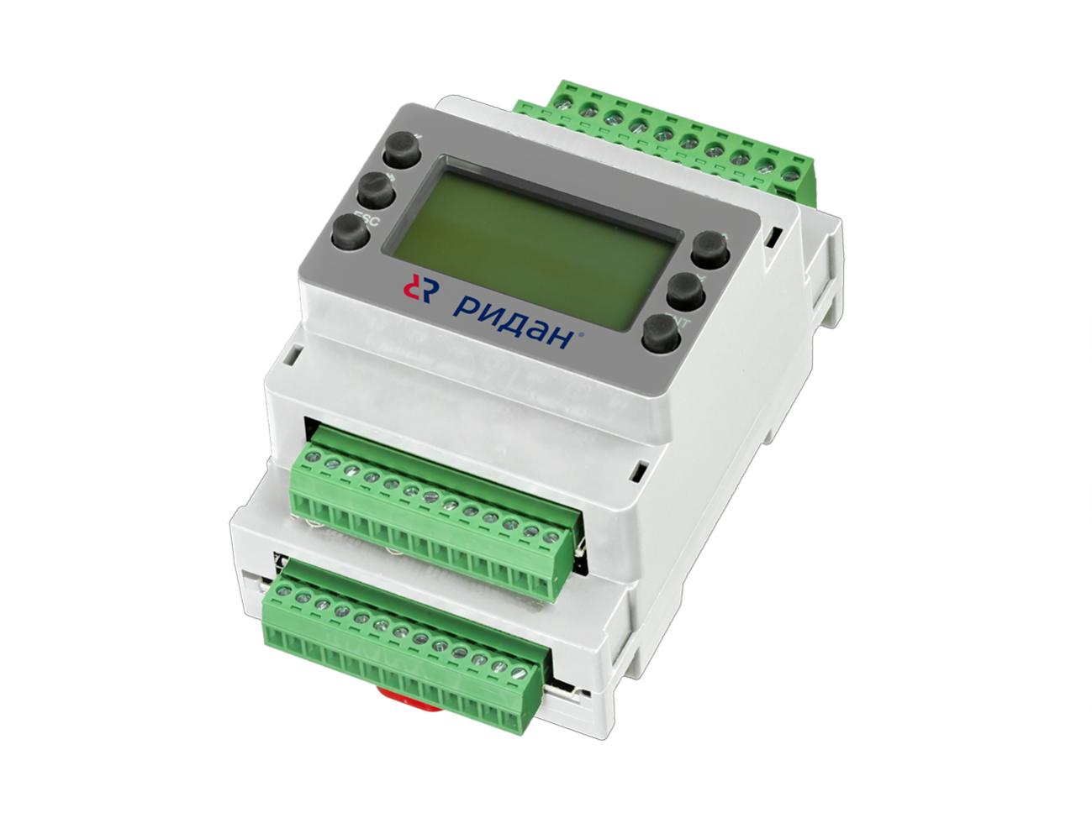 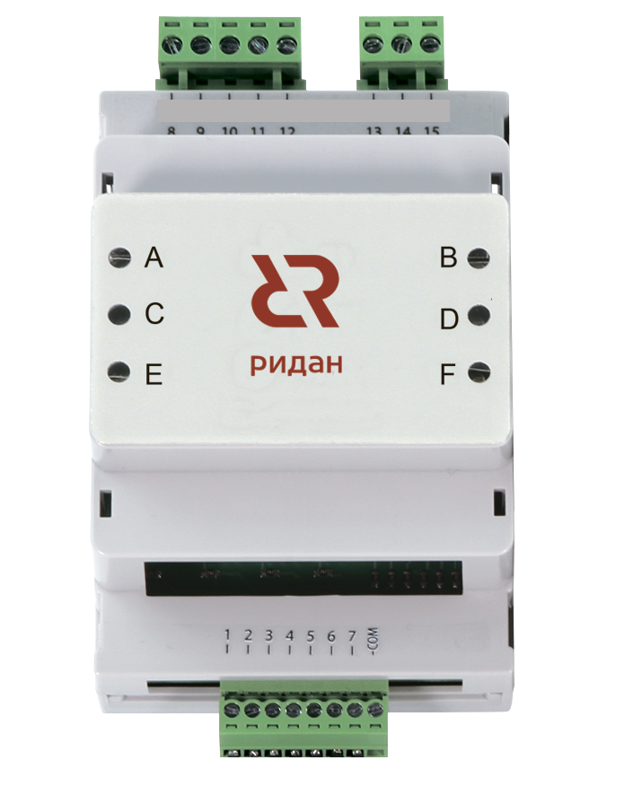 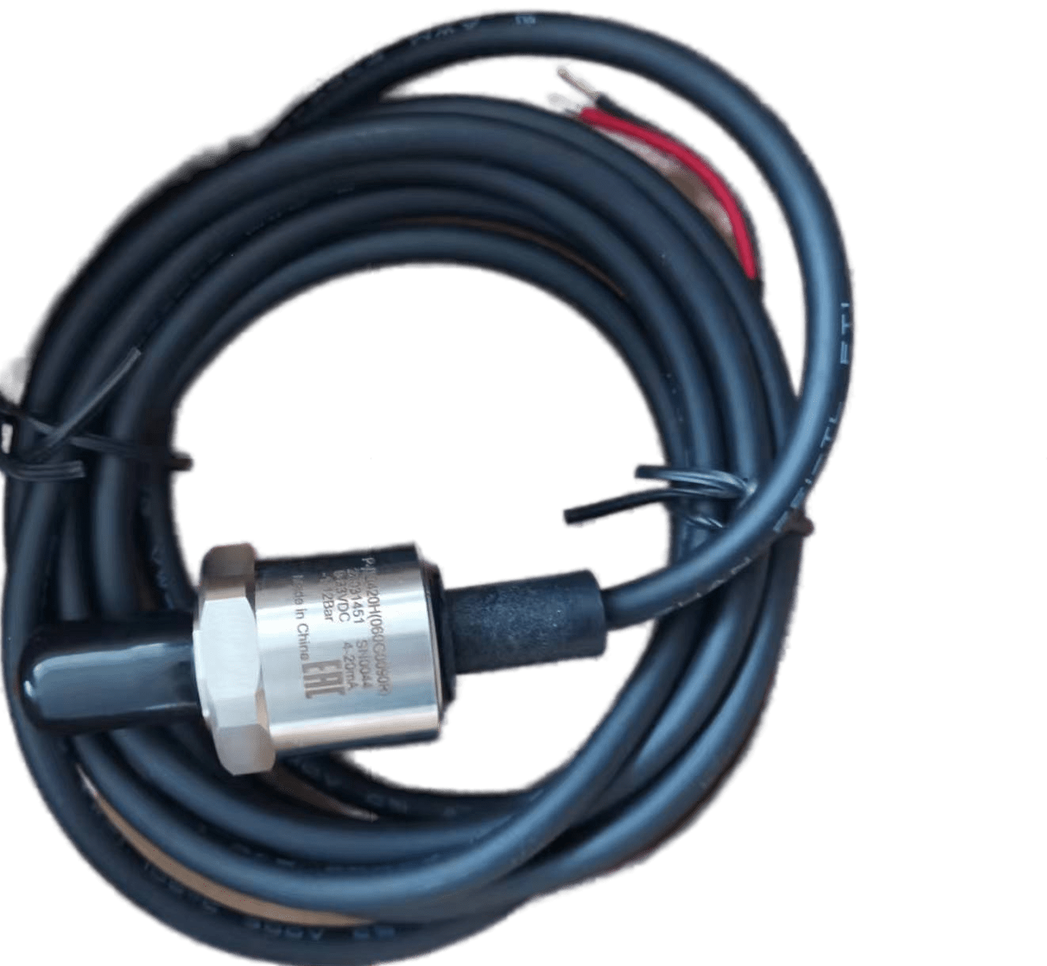 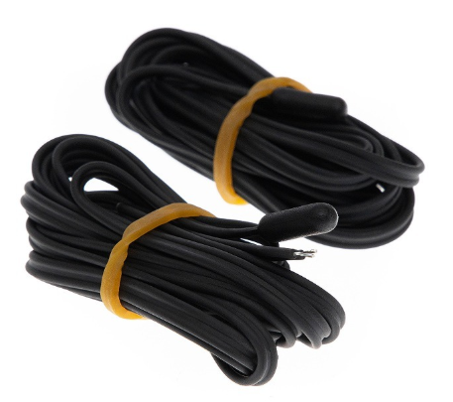

Блок питания
Р-РМ107
Р-КП301
Р-ДТ10К35
Р-ДД420Н/В
Р-АКП301

Р-КЧ101
Код | Тип | Описание | Прайс лист
 |  |  | KZT без НДС | KZT с НДС
080G0294R1 | Р-КЧ 101 | Контроллер чиллера | 144,000 | 167,040
Дополнительные аксессуары
080G5403R | DR-30-24 | Блок питания 220/24 | 15,000 | 17,400

Блок питания

Р-КЧ101

Р-УЩ101
Код | Тип | Описание | Прайс лист
 |  |  | KZT без НДС | KZT с НДС
080G0292R1 | Р-УЩ 101 | Контроллер управления инженерными системами «Умный щит» | 168,000 | 194,880
Дополнительные аксессуары
080G5305R | Р-ДТ 10К35 | Датчик температуры NTC 10кОм,3,5м | 1,440 | 1,670
080G5403R | DR-30-24 | Блок питания 220/24 | 15,000 | 17,400
080G0290R | Р-РМ 107 | Расширительный модуль | 51,000 | 59,160
191U0311R | Р-АКП-301 | Адаптер контроллера Р-КП/УЩ | 35,400 | 41,064

Блок питания
Р-УЩ101
Р-ДТ 10К35
Р-РМ107
Р-АКП301

Р-РМ107
Код | Тип | Описание | Прайс лист
 |  |  | KZT без НДС | KZT с НДС
080G0290R | Р-РМ 107 | Расширительный модуль | 51,000 | 59,160

Р-РМ107

Р-МС201
Код | Тип | Описание | Прайс лист
 |  |  | KZT без НДС | KZT с НДС
080Z4021R | Р-МС 201 | Блок централизованного управления | 444,000 | 515,040
Дополнительные аксессуары
080G5403R | DR-30-24 | Блок питания 220/24 | 15,000 | 17,400
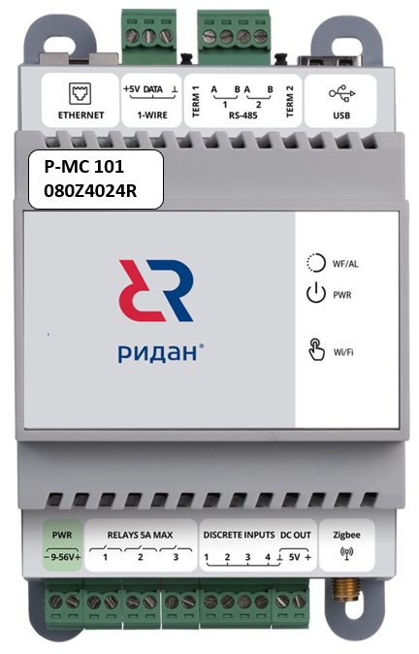

Блок питания
Р-МС201

